1GD-FR-0020
 |  |  |  |  |  | PROCESO DE GESTIÓN DOCUMENTAL |  |  |  |  |  |  |  |  | POLICÍA NACIONAL
Código:1GD-FR-0020
Fecha: 04/07/2018 |  |  |  |  |  | DIAGNÓSTICO INTEGRAL PARA LOS ARCHIVOS DE LA POLICÍA NACIONAL
Versión: 0

CIUDAD: Villavicencio |  |  |  |  |  |  |  |  | FECHA ELABORACIÓN DEL DIAGNÓSTICO |  |  |  |  |  |  | 11 |  | 2 |  |  | 2022
RESPONSABLE DEL DILIGENCIAMIENTO: SUBINTENDENTE PABLO ESTEBAN BARBOSA ACOSTA
A. IDENTIFICACIÓN
CÓDIGO Y NOMBRE DE LA UNIDAD: 3.8.7.2 POLICIA METROPOLITANA DE VILLAVICENCIO
FECHA DE CREACIÓN DE LA UNIDAD: 28 DE NOVIEMBREDE 2011 |  |  |  |  |  |  |  |  | ACTO ADMINISTRATIVO DE CREACIÓN DE LA UNIDAD: RESOLUCION 04377
DIRECCIÓN DE LA UNIDAD: CARRERA 21 SUR VIA KIRPAS CAMINO GANADERO |  |  |  |  |  |  |  |  | ACTO ADMINISTRATIVO VIGENTE DE LA UNIDAD: RESOLUCION 0606 DEL 17/02/2014
CORREO ELECTRÓNICO DE LA UNIDAD: MEVIL.COMAN@POLICIA.GOV.CO - MEVIL.GUGED@POLICIA.GOV.CO |  |  |  |  |  |  |  |  | TELÉFONO: (08) 6611919 |  |  |  |  |  |  |  | IP: 49437
A.1 DIRECTOR, COMANDANTE O JEFE DE LA UNIDAD:
NOMBRE: |  | HENRY RAMIREZ RAMIREZ
GRADO: |  | CORONEL
CARGO: |  | COMANDANTE POLICIA METROPOLITANA DE VILLAVICENCIO
TIEMPO EN EL CARGO:

Jefe Grupo de Gestión Documental
NOMBRES Y APELLIDOS: WISNER EDUARDO CHICA RIAÑO |  |  |  |  |  |  |  |  | CAPACITACIÓN O CURSOS EN GESTIÓN DOCUMENTAL Y ARCHIVÍSTICA
GRADO: SUBCOMISARIO |  |  |  |  |  |  |  |  | 1
CARGO: JEFE GRUPO DE GESTION DOCUMENTAL |  |  |  |  |  |  |  |  | 2
TIEMPO EN EL PROCESO DE GESTIÓN DOCUMENTAL: |  |  |  |  |  |  |  |  | 3
TIEMPO EN LA INSTITUCIÓN: |  |  |  |  |  |  |  |  | 4
CORREO INSTITUCIONAL: |  |  |  |  |  |  |  |  | 5
No. CELULAR: |  |  |  |  |  |  |  |  | 6
No IP DE LA OFICINA Y/O GRUPO: (8) 6611919 ext 49437 |  |  |  |  |  |  |  |  | 7
CONDICIÓN MÉDICO LABORAL: |  |  |  |  |  |  |  |  | 8
Funciones del Jefe Grupo de Gestión Documental
1 | Brindar la información que corresponda de acuerdo a la naturaleza del cargo, a quien la requiera, siguiendo los lineamientos de la normativa establecida.
2 | Implementar el sistema de gestión integral de acuerdo con los lineamientos institucionales, efectuando mejora continua en los procesos que lo requieran.
3 | Realizar las actividades establecidas en la gestión documental, aplicando la normativa vigente.
4 | Realizar las actividades establecidas para la implementación del sistema de gestión ambiental en la Policía Nacional.
5 | Guardar la reserva y confidencialidad de los documentos e información que sea de su conocimiento dentro del cumplimiento de sus funciones.
6 | Dar buen uso a los elementos asignados bajo su responsabilidad, con el fin de mantenerlos disponibles para el servicio.
7 | Las demás que le sean asignadas de acuerdo con la ley, los reglamentos o la naturaleza de su cargo.
Responsable Archivo Central
NOMBRES Y APELLIDOS: PABLO ESTEBAN BARBOSA ACOSTA |  |  |  |  |  |  |  |  | CAPACITACIÓN O CURSOS EN GESTIÓN DOCUMENTAL Y ARCHIVÍSTICA
GRADO: SUBINTENDENTE |  |  |  |  |  |  |  |  | 1
CARGO: RESPONSABLE DE ARCHIVO |  |  |  |  |  |  |  |  | 2
TIEMPO EN EL PROCESO DE GESTIÓN DOCUMENTAL: |  |  |  |  |  |  |  |  | 3
TIEMPO EN LA INSTITUCIÓN: |  |  |  |  |  |  |  |  | 4
CORREO INSTITUCIONAL: |  |  |  |  |  |  |  |  | 5
No. CELULAR: |  |  |  |  |  |  |  |  | 6
No IP DE LA OFICINA Y/O GRUPO: 8) 6611919 Ext.49437 |  |  |  |  |  |  |  |  | 7
CONDICIÓN MÉDICO LABORAL: |  |  |  |  |  |  |  |  | 8
Funciones del Responsable Archivo Central
1 | Brindar la información que corresponda de acuerdo a la naturaleza del cargo, a quien la requiera, siguiendo los lineamientos de la normativa establecida.
2 | Implementar el sistema de gestión integral de acuerdo con los lineamientos institucionales, efectuando mejora continua en los procesos que lo requieran.
3 | Realizar las actividades establecidas en la gestión documental, aplicando la normativa vigente.
4 | Realizar las actividades establecidas para la implementación del sistema de gestión ambiental en la Policía Nacional.
5 | Guardar la reserva y confidencialidad de los documentos e información que sea de su conocimiento dentro del cumplimiento de sus funciones.
6 | Dar buen uso a los elementos asignados bajo su responsabilidad, con el fin de mantenerlos disponibles para el servicio.
7
TALENTO HUMANO
GRADO | APELLIDOS Y NOMBRES |  |  |  | CÉDULA | CARGO ACTUAL | No. De Celular | TIEMPO DE SERVICIO EN LA UNIDAD |  |  | TIEMPO EN EL PROCESO DE GESTIÓN DOCUMENTAL |  |  | NIVEL ACADÉMICO |  |  |  |  | CONDICIÓN MÉDICO LABORAL
 |  |  |  |  |  |  |  | Años | Meses | Días | Años | Meses | Días
SC | CHICA RIAÑO WISNER EDUARDO |  |  |  |  | JEFE GRUPO GESTION DOCUMENTAL
SI | BARBOSA ACOSTA PABLO ESTEBAN |  |  |  |  | RESPONSABLE DE ARCHIVO
PT | TRUJILLO RAMOS MIGUEL ANGEL |  |  |  |  | RADICADOR
PT | MORA CRUZ DIEGO ARMANDO |  |  |  |  | AUXILIAR DE ARCHIVO
PT | MARTINEZ MARTINEZ EDWIN ANDRES |  |  |  |  | ESTAFETA
PT | VASQUEZ HOYOS ALBA JANNETH |  |  |  |  | AUXILIAR DE ARCHIVO
PT | BRAVO JOHNATHAN |  |  |  |  | AUXILIAR DE ARCHIVO
PT | CAMPO BOHORQUEZ DUMAR SNEIDER |  |  |  |  | AUXILIAR DE ARCHIVO
APA10 | BARBOSA GONZALEZ ANGELICA MARIA |  |  |  |  | AUXILIAR DE ARCHIVO
A.3 NIVEL Y TIPO DE ARCHIVO
NIVEL DE LA UNIDAD |  |  |  |  | Asesor |  | Control |  | Operativo |  |  |  | Administrativo |  |  |  |  | Docente
 |  |  |  |  |  |  |  |  | X
JURISDICCIÓN |  |  |  |  | Dirección |  |  | Oficina Asesora |  |  | Región |  | Metropolitana |  | Departamento |  |  | Escuela de Policía |  |  |  | Centro de Instrucción
 |  |  |  |  |  |  |  |  |  |  |  |  | X
MISIÓN DE LA UNIDAD |  |  |  |  | CONTRIBUIR A LA SATISFACCION DE LAS NECESIDADES, DE SEGURIDAD Y TRANQUILIDAD PUBLICAS, MEDIANTE UN EFECTIVO SERVICIO, FUNDAMENTADO EN LA PREVENCION, INVESTIGACION Y CONTROL DE LOS DELITOS Y CONTRAVENCIONES, GENERANDO UNA CULTURA DE SOLIDARIDAD QUE PERMITA EL MANTENIMIENTO DE LAS CONDICIONES NECESARIAS PARA QUE LOS HABITANTES DENTRO DE LA JURISDICCION DE ESTA UNIDAD, PUEDAN EJERCER SUS DERECHOS Y LIBERTADES PUBLICAS.
SISTEMA DE ARCHIVO |  |  |  |  | Centralizado |  |  |  |  |  |  | Descentralizado
 |  |  |  |  | X
CLASES DE ARCHIVOS |  |  |  |  | Archivo de Gestión |  | Archivo de Central |  | Archivo Intermedio |  |  | Archivo Histórico |  |  | Número de Depósitos
 |  |  |  |  | X |  | X |  |  |  |  |  |  |  | ARCHIVOS DE GESTIÓN (59) ARCHIVO CENTRAL (01)
NUMERO DE DEPENDENCIAS |  |  |  |  | Operativas |  |  |  |  |  |  |  | Administrativas
 |  |  |  |  | 32 |  |  |  |  |  |  |  | 27
SERVICIOS QUE PRESTA |  |  |  |  | EL GRUPO DE GESTIÓN DOCUMENTAL - ARCHIVO CENTRAL PRESTA LOS SIGUIENTES SERVICIOS
 |  |  |  |  | 1 | Asesorías y Acompañamientos |  |  |  |  | Periodicidad |  | Mensual | Cantidad |  | 32 | Origen |  | Interno
 |  |  |  |  | 2 | Respuesta Derechos de Petición |  |  |  |  |  |  | Semanal |  |  | 12 |  |  | Interno y Externo
 |  |  |  |  | 3 | Prestamos y Consultas de Documentos |  |  |  |  |  |  | Semanal |  |  | 8 |  |  | Interno y Externo
 |  |  |  |  | 4 | Transferencias Documentales |  |  |  |  |  |  | Mensual |  |  | 4 |  |  | Interno
 |  |  |  |  | 5 | Requerimientos / Solicitudes |  |  |  |  |  |  | Semanal |  |  | 50 |  |  | Interno y Externo

 |  |  |  |  | PROCESOS TÉCNICOS DE REPROGRAFÍA DESARROLLADOS
 |  |  |  |  | DIGITALIZACIÓN | Unidad de Conservación | Periodicidad | Cantidad | MICROFILMACIÓN |  |  | Soporte |  |  |  | Periodicidad |  |  | Cantidad
...
B1. DATOS GENERALES Y UBICACIÓN DEL DEPÓSITO DE ARCHIVO
Cuenta con extintores Multipropósito(cuantos): |  |  |  |  |  |  | 4 | Equipos de Computo |  |  |  |  | 5 | Teléfonos
Cuenta con extractores de aire (cuantos): |  |  |  |  |  |  | 5 | Escáneres |  |  |  |  | 2 | Unidades de Conservación (Cajas) |  |  |  |  |  |  | 410
Cuenta con sensores de movimiento: |  |  |  |  |  |  | 0 | Impresoras |  |  |  |  | 1 | Unidades de Conservación (Carpetas) |  |  |  |  |  |  | 410
Deshumidificadores |  |  |  |  |  |  | 0 | Fotocopiadoras |  |  |  |  | 1 | Equipos de Microfilmación |  |  |  |  |  |  | NO
Otros, cuales?
EVIDENCIA FOTOGRÁFICA
SE DEBERÁ ANEXAR FOTOGRAFÍAS QUE DEN CUANTA DE LAS CONDICIONES TÉCNICAS MÍNIMAS QUE PRESENTA LA ESTRUCTURA DEL ARCHIVO, EQUIPAMIENTO Y MOBILIARIO, ESTANTERÍA, SEÑALÉTICA Y SEGURIDAD, LAS ÁREAS COLINDANTES Y EL ESTADO DE LA INFORMACIÓN ADMINISTRADA POR LA UNIDAD

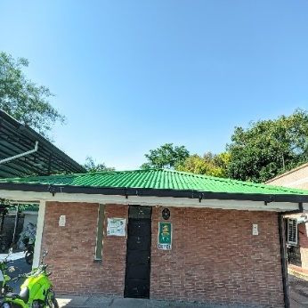
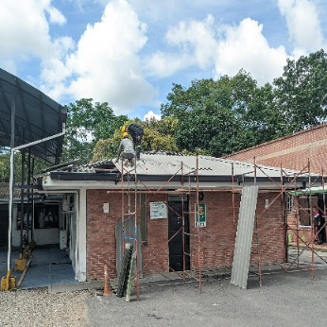
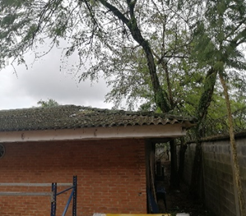
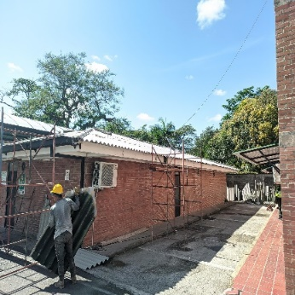
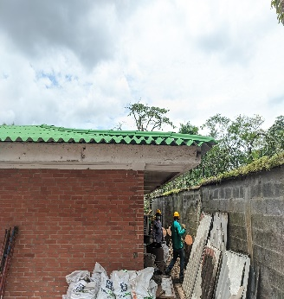
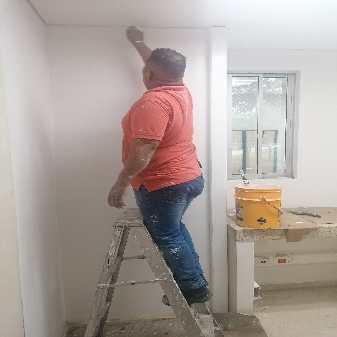
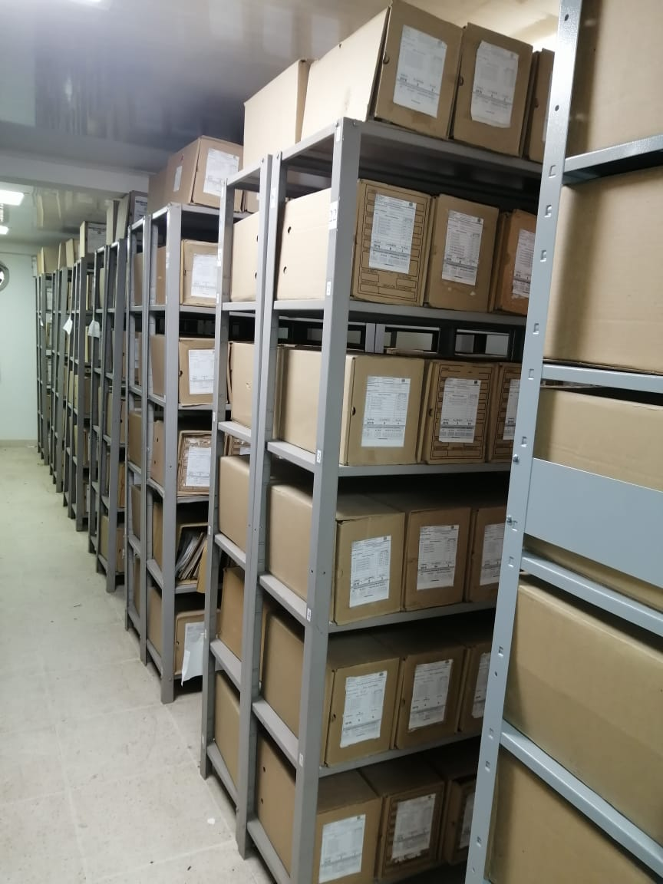

C. CARACTERÍSTICAS DE LA DOCUMENTACIÓN
IDENTIFICACIÓN DEL FONDO ACUMULADO O DOCUMENTAL
 |  |  |  |  |  |  |  |  |  |  |  |  |  | ARCHIVO CENTRAL
...
B. Inspección y mantenimiento de sistemas de almacenamiento e instalaciones físicas |  |  |  |  |  | ARCHIVO CENTRAL |  |  | Identificar los factores de alteración, redes de energía, conducción de agua, materiales inflamables, focos de suciedad o materiales que acumulen polvo o mugre, Identificar, reportar y gestionar el mantenimiento, reparación o renovación de las instalaciones o mobiliario. |  |  | Comunicado oficial No. GS-2021-057866-MEVIL 18/08/2021 |  |  | Trimestral
C. Saneamiento ambiental: desinfección, desratización y desinsectación |  |  |  |  |  | ARCHIVO CENTRAL |  |  | Realizar el tratamiento y/o mantenimiento individual sobre la documentación, mobiliario, elementos de trabajo, etc., así como los procedimientos de desratización, desinsectación y demás actividades de limpieza y control, con productos y procedimientos técnicos según los parámetros indicados en el programa. |  |  | Limpieza periodica quincenal al Archivo Central, realizando desratizacion y desinfeccion del mobiliario y unidades de conservación. |  |  | Semestral
D. Monitoreo y control de condiciones ambientales |  |  |  |  |  | ARCHIVO CENTRAL |  |  | Realizar los registros de mediciones de control ambiental según los parámetros indicados en el programa. |  |  | Formato 1GD-FR-0015 Registro de control ambiental, debidamente diligenciado, tres veces al dia. |  |  | Diario-Trimestral
E. Almacenamiento y re-almacenamiento |  |  |  |  |  | ARCHIVO CENTRAL |  |  | Realizar las actividades correctivas de reemplazo de las unidades de conservación que presenten un desgaste o deterioro considerable que pongan en riesgo la conservación de la documentación según los parámetros indicados en el programa. |  |  | Unidades de conservación óptimas para las carpetas y los libros bajo custodia. |  |  | Semestral
F. Prevención de emergencias y atención de desastres. |  |  |  |  |  | ARCHIVO CENTRAL |  |  | Elaborar el plan de atención de emergencias y atención de desastres para archivos y reacción en caso de siniestros; Sensibilizar al personal de la unidad respecto a los diferentes procedimientos a realizarse respecto a la conservación del patrimonio documental en el evento de una emergencia natural o antropogénica según los parámetros indicados en el programa. |  |  | Se actualizo el Plan de emergencia y atención de desastres el cual fue socializado con el personal adscrito mediante acta 197 COMAN GUGED del 27/12/2021 |  |  | Semestral
PLAN DE CONSERVACIÓN PREVENTIVA
Programa |  |  |  |  |  | Clase de Archivo |  |  | Actividad |  |  | Evidencia |  |  | periodicidad |  |  |  |  | Observaciones
A. Preservación digitla a largo plazo |  |  |  |  |  |  |  |  | BACKUP |  |  |  |  |  | SEMESTRAL
EVIDENCIA FOTOGRÁFICA
SE DEBERÁ ANEXAR FOTOGRAFÍAS QUE DEN CUANTA DE LAS CONDICIONES DE ORGANIZACIÓN, ADMINISTRACIÓN, CUSTODIA Y CONSERVACIÓN DE LOS ACERVOS DOCUMENTALES
Plan de conservación de preventiva
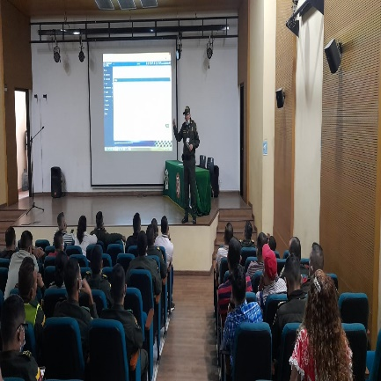
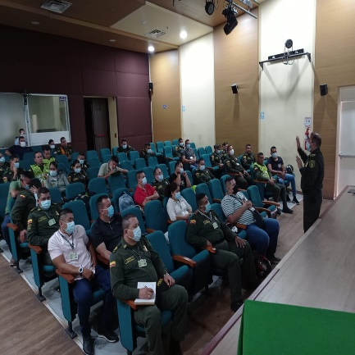
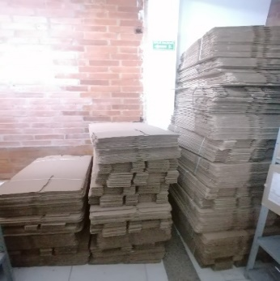
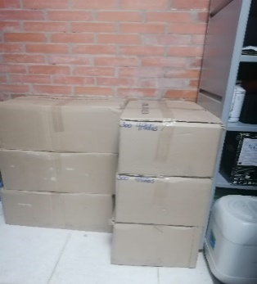
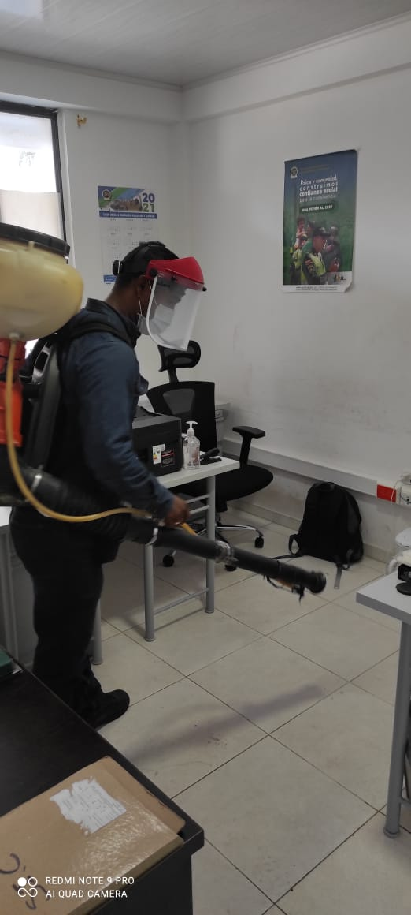
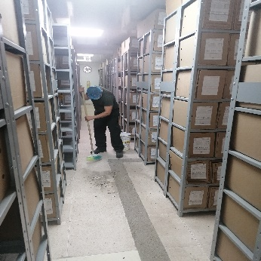
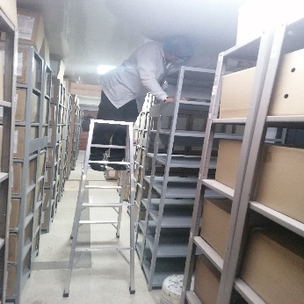
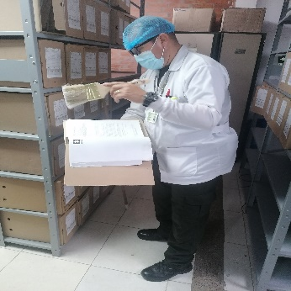
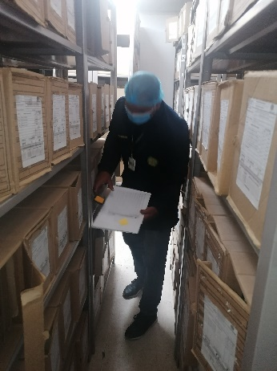
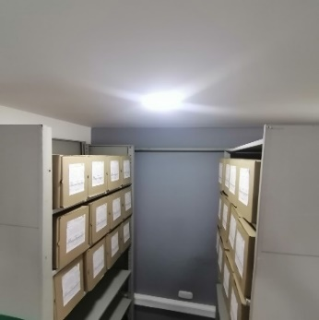

Fecha de Elaboración |  |  | 11 | 2 | 2022 |  | Fecha de Elaboración |  | 11 | 2 | 2022 |  |  |  | VISTO BUENO JEFE DE LA UNIDAD

Diagnostico Elaborado por: |  |  | Subintendente PABLO ESTEBAN BARBOSA |  |  |  | Jefe Grupo de Gestión Documental |  | Subcomisario WISNER EDUARDO CHICA RIAÑO |  |  |  |  |  | Comandante de Unidad |  | Coronel HENRY RAMIREZ RAMIREZ
 |  |  | Grado Nombres y Apellidos |  |  |  |  |  | Grado Nombres y Apellidos |  |  |  |  |  |  | Grado Nombres y Apellidos

Firma |  |  |  |  |  |  | Firma |  |  |  |  |  |  |  |  | Firma

INSTRUCCIONES PARA EL DILIGENCIAMIENTO
Para el correcto diligenciamiento del presente formato se tendrán en cuenta las siguientes instrucciones.
1 | CIUDAD: Denominación de la ciudad y departamento al cual pertenece la dependencia productora. Ejemplo: CALI, VALLE DEL CAUCA
...

